Excel
あ

い | INDIRECT関数 | ● | セルの参照を文字列で指定すると、参照したセルの値を返す関数

 |  |  | =INDIRECT("参照文字列")
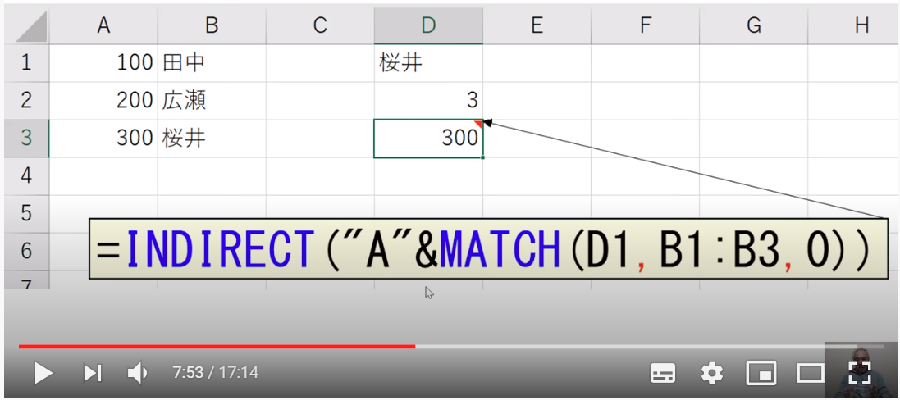
 |  | ● | MATCH関数と共に使用して、セルを参照する文字列を作成する

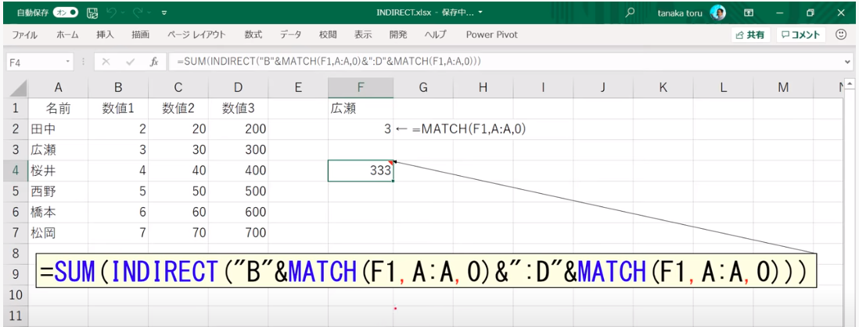
 |  | ● | SUM関数、MATCH関数と共に使用して、検索行の合計を算出する

 |  | ● | シート名を A1セル に入れて リスト形式にしておくと
 |  |  | A1セルの値を切り替えるだけで、別シートのセルを参照可能

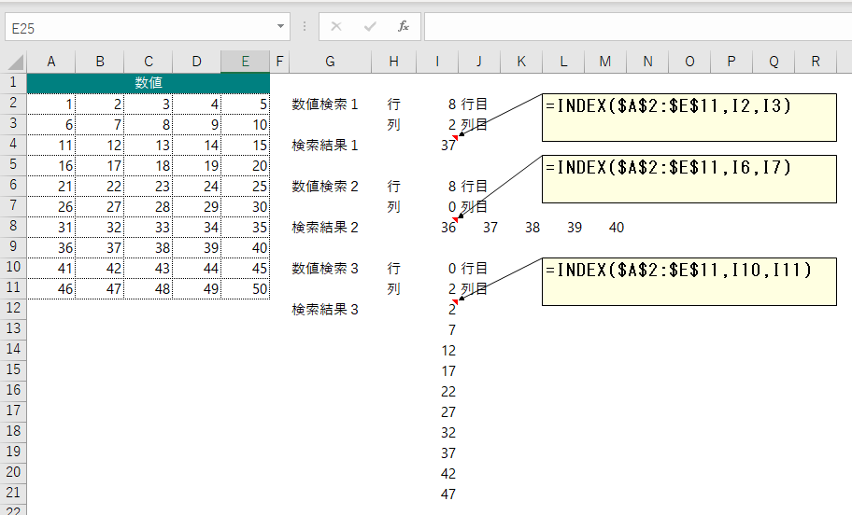
い | INDEX関数 | ● | 配列のなかの、指定した行番号と列番号の位置にある
 |  |  | 値を返す

 |  |  | =INDEX(配列,行番号,[列番号])

 |  | ● | 行番号を0 or 指定なしであると列全体の配列を返す

 |  | ● | 列番号を0 or 指定なしであると行全体の配列を返す

い | INDEX関数＋MATCH関数 | ● | VLOOKUP関数は 指定した範囲の左端列をキーとして検索し、見つかったセルを含めて右側を参照する

 |  |  | (∴) |  | 指定した範囲の右側をキーとして検索し、見つかったセルの左側を参照できない

 |  |  | (→) |  | INDEX関数＋MATCH関数は
 |  |  |  |  | 指定した範囲の右側をキーとして検索し、見つかったセルの左側を参照することが可能

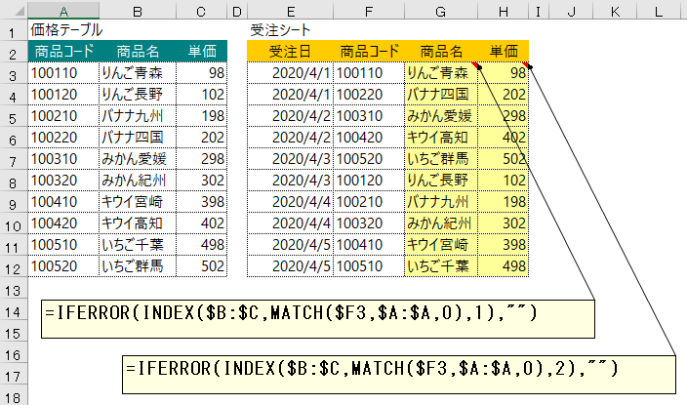
 |  | ● | 検索値が単一の場合

 |  |  | =INDEX(配列,MATCH(検索値,検索範囲,[照合の種類]),[列番号])
 |  |  |  |  |  |  | (→)検索範囲での相対的な位置⇒行番号

 |  |  | (lnk) |  | https://office-hack.com/excel/match/

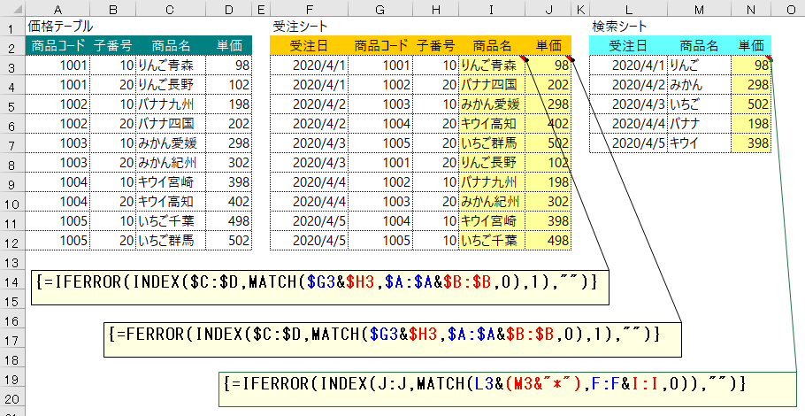
 |  | ● | 検索値が複数ある場合
 |  |  | ● | 検索値 を & でつなぐ |  |  |  |  |  |  |  | (ex.) |  | $G3&$H3
 |  |  | ● | 検索範囲も & でつなぐ |  |  |  |  |  |  |  | (ex.) |  | $A:$A&$B:$B
 |  |  |  |  |  |  |  |  |  |  |  |  |  | × | $A:$B，$A&$B
 |  |  | ● | MATCH関数で複数条件を
 |  |  |  | 指定するには配列数式にする必要がある
 |  |  |  | (→) |  | 関数入力の最後で【Ctrl】【Shift】【Enter】押下
 |  |  |  | (→) |  | 関数全体が { } で囲まれる
 |  |  |  | (→) |  | 配列関数になった

 |  |  | (lnk) |  | http://www.clayhouse.jp/array/array.htm |  |  |  |  |  |  |  |  |  |  | 配列研究室
 |  |  |  |  | http://www.clayhouse.jp/array/array01.htm |  |  |  |  |  |  |  |  |  |  | STEP1 入門編
 |  |  |  |  | http://www.clayhouse.jp/array/array02.htm |  |  |  |  |  |  |  |  |  |  | STEP2 応用編

 |  | ● | ワイルドカード検索する場合
 |  |  | 検索値に "*" を連結する

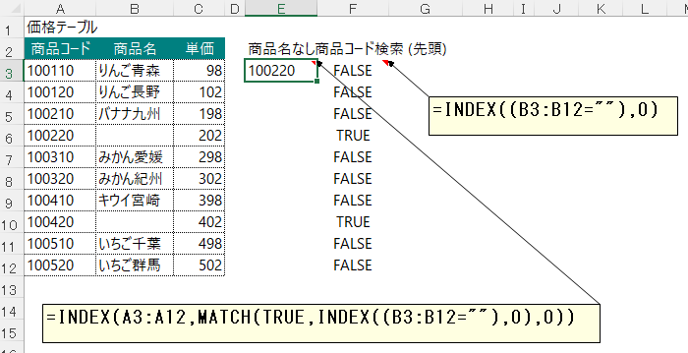
 |  | ● | 空白を条件値にする検索
 |  |  | ● | 空白を判定したい列の範囲を以下のように指定し
 |  |  |  | 列全体の配列を返させる
 |  |  |  | INDEX((B3:B12=""),0)
 |  |  |  | 空白は TRUE、空白以外は FALSE の列全体の配列が返る

 |  |  | ● | MATCH関数の検索値を TRUE として空白が含む列の行を
 |  |  |  | 確定する

う

え | XMATCH関数 | ● | (lnk) |  | https://excel-ubara.com/excel1/EXCEL635.html

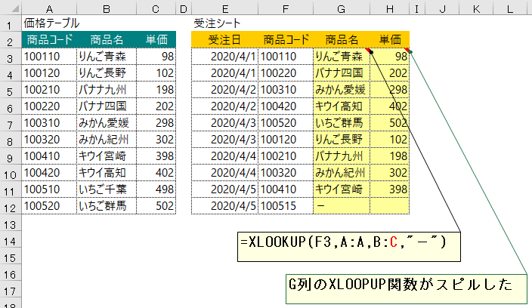
え | XLOOKUP関数 | ● | XLOOKUP関数は 検索範囲を参照範囲の左側に指定する
 |  |  | 必要がない

 |  | ● | 戻り範囲に複数列を指定することで、戻り値がスピルする
 |  |  | (→) |  | 関数を横列にコピーして、列位置を修正しなくていい

 |  | ● | 検索値が見つからない場合の処理を指定可能
 |  |  | (→) |  | 右の例では "－" を表示

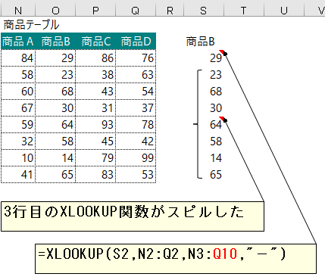
 |  | ● | VLOOKUP関数とHLOOKUP関羽の両方を兼ねている

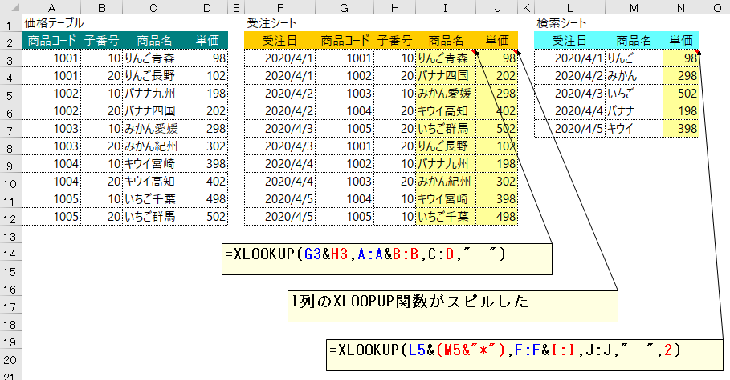
 |  | ● | XLOOKUP関数の検索値、検索範囲、戻り範囲に数式を指定可能

 |  |  | ● | 検査値、検索範囲を共に複数結合して検索することが可能

 |  |  |  | ● | 一致モード
 |  |  |  |  | 0 | ： | 完全一致 (省略値)
 |  |  |  |  | -1 | ： | 完全一致 or 次に小さい項目
 |  |  |  |  | 1 | ： | 完全一致 or 次に大きい項目
 |  |  |  |  | 2 | ： | ワイルドカード文字との一致

 |  |  | ● | 検索値をアルファベット大文字と小文字を区別することが可能
 |  |  |  | (→) |  | CODE関数（引数に指定された文字列のうち先頭文字の文字コード番号を返す関数）
 |  |  |  |  |  | を使用可能

 |  | ● | XLOOKUP関数はセルの値ではなく、セル自体を返す

 |  | ● | (ref) |  | セル参照型の関数 |  |  |  |  |  | 従来７個

 |  |  |  |  | LOOKUP関数 |  |  |  |  | 値を返す
 |  |  |  |  | VLOOKUP関数 |  |  |  |  | 値を返す
 |  |  |  |  | HLOOKUP関数 |  |  |  |  | 値を返す
 |  |  |  |  | INDEX関数 |  |  |  |  | セルを返す
 |  |  |  |  | OFFSET関数 |  |  |  |  | セルを返す
 |  |  |  |  | INDIRECT関数 |  |  |  |  | セルを返す
 |  |  |  |  | CHOOSE関数 |  |  |  |  | セルを返す

 |  | ● | 検索範囲を下から検索可能

 |  |  | ● | 検索モード
 |  |  |  | 1 | ： | 先頭から末尾へ検索
 |  |  |  | -1 | ： | 末尾から先頭へ検索
 |  |  |  | 2 | ： | バイナリ検索(２分索引) (昇順で並べ替え必要)
 |  |  |  | -2 | ： | バイナリ検索(２分索引) (降順で並べ替え)

 |  | ● | (lnk) |  | https://excel-ubara.com/excel1/EXCEL634.html#sec6

お

か | COUNTIF関数 | ● | ＃VALUE!エラーの起こる原因

 |  |  | 引数で指定した参照先の外部ファイルが開かれていない場合、COUNTIF関数はその内容を参照できず、
 |  |  | 結果値が取得できないため ＃VALUE!エラーになる

 |  |  | (＋) |  | 参照先のファイルを開けばその時点でエラーが解消される

 |  |  | (lnk) |  | COUNTIF関数で別ファイル・ブックを開かず参照でもエラーにならない方法
 |  |  | (lnk) |  | 他ブックを参照できる関数、他ブックを参照できない関数
 |  |  |  |  | ∟ | COUNTIF関数、SUMIF関数、INDIRECT関数 が外部ファイルが開かれていない場合エラーとなる

 |  | ● | #VALUE!エラー解消のための対処方法

 |  |  | 1. | COUNTIF関数とは別の関数を使用

 |  |  |  | 参照先の外部ファイルが開かれていなくても中の値を取得できる関数である
 |  |  |  | SUMPRODUCT関数を使用する

 |  |  |  | ● | COUNTIF関数 |  |  |  |  | ： | =COUNTIF($A:$A,"〇")

 |  |  |  | ● | SUMPRODUCT関数 |  |  |  |  | ： | =SUMPRODUCT(($A:$A="〇")*1)

 |  |  | 2. | COUNTIF関数を使用するファイルのワークシート上のセルに外部ファイルの値をコピーし
 |  |  |  | それに対してCOUNTIF関数を使用

 |  |  |  | ● | COUNTIF関数を使用するファイルにワークシートを作成する

 |  |  |  | ● | 作成したワークシートに「=」を使って外部ファイルにある値を表示させる

 |  |  |  | ● | このように外部ファイルとリンクした表を作り、これに対してCOUNTIF関数を使う

 |  |  |  |  | ● | リンクした作業用シートを挟むことで、外部ファイルが閉じた状態でもファイルの値が取得できるようになり
 |  |  |  |  |  | 結果 ＃VALUE!エラー が発生しなくなる

 |  |  |  |  | ● | 両方のファイルを閉じ、外部ファイルのセルの値を更新し保存・閉じた後、COUNTIF関数を使用するファイル
 |  |  |  |  |  | 更新後の正しい結果を取得できます

 |  |  |  |  | ● | デメリット

 |  |  |  |  |  | ● | ファイルの容量が大きくなること
 |  |  |  |  |  | ● | 外部ファイルの値を表示するワークシートが必要になること

き

く | 最後の空白でないセル | ● | セルA1:A50 の範囲中 最後の空白でないセルを返す
 | を返す
 |  |  | =LOOKUP(2,1/(A1:A50<>""),A1:A50)

 |  |  | ● | A1:A50<>"" で 空白列は FALSE、空白以外列は TRUE の配列が返される
 |  |  | ● | ブール値TRUE / FALSE値のそれぞれの逆数を取り 適切な数学演算(除算など)によって強制されると
 |  |  |  | 数値等価物(TRUE = 1、FALSE = 0)に変換される
 |  |  | ● | 1/0＝#DIV/0!、1/1＝1 となるので、#DIV/0! と 1 の配列が返される
 |  |  | ● | 検索値 2 により、計算された数値(1)よりも大きい値に一致させようとしているため、LOOKUP 関数はエラーを無視し
 |  |  |  | 配列内の 最終の数値項目の行が返される

 |  | ● | (lnk) |  | 行または列の最初/最後の空白でないセルを返す方法は？
 |  |  | (lnk) |  | Excel Forum

け

こ | 【Ctrl】【Enter】 | ● | アクティブセルが移動しない

 |  | ● | 選択したセルにアクティブセルに入れた値が全て入る

 |  | ● | 選択したセルにアクティブセルに入れた関数が全て入る

 |  | ● | 書式を引き継がない

 |  |  | (cf.) |  | 書式を引き継ぐ条件
 |  |  |  |  | 入力するセルより上５セルにおいて |  |  |  |  |  |  |  |  |  |  | (以下1,2 は AND条件)
 |  |  |  |  |  | 1. | ３つ以上同じ書式が設定されている
 |  |  |  |  |  | 2. | 最低２つの処理機が連続している

さ

し | ショートカット | ● | 【Alt】

 |  |  | 1. | 【Alt】【;】 |  |  |  |  |  |  |  |  |  |  |  |  | 可視セルのみ選択

 |  |  | 2. | 【Alt】【H】→【O】→【H】 |  |  |  |  |  |  |  |  |  |  |  |  | 行の高さ

 |  |  | 3. | 【Alt】【H】→【O】→【W】 |  |  |  |  |  |  |  |  |  |  |  |  | 列の幅

 |  |  | 4. | 【Alt】【H】→【F】→【1】 |  |  |  |  |  |  |  |  |  |  |  |  | フォントの色指定

 |  |  | 5. | 【Alt】【W】→【F】→【F】 |  |  |  |  |  |  |  |  |  |  |  |  | ウィンドウ枠の固定／解除

 |  | ● | 【Ctrl】

 |  |  | 1. | 【Ctrl】【.】 |  |  |  |  |  |  |  |  |  |  |  |  | 選択範囲の四隅を順番にカーソル移動

 |  |  | 2. | 【Ctrl】【Alt】【V】 |  |  |  |  |  |  |  |  |  |  |  |  | 形式を選択して貼り付け

 |  |  | 3. | 【Ctrl】【Alt】【V】【C】【Enter】 |  |  |  |  |  |  |  |  |  |  |  |  | コメント／メモ の貼り付け

 |  |  | 4. | 【Ctrl】【SPACE】 |  |  |  |  |  |  |  |  |  |  |  |  | 列全体を選択

 |  |  | 5. | 【Ctrl】【1】 |  |  |  |  |  |  |  |  |  |  |  |  | セルの書式設定

 |  |  | 6. | 【Ctrl】【B】 |  |  |  |  |  |  |  |  |  |  |  |  | フォントを太字設定／解除

 |  |  | 7. | 【Ctrl】【D】 |  |  |  |  |  |  |  |  |  |  |  |  | 上のセルのデータをコピーする

 |  |  | 8. | 【Ctrl】【F】 |  |  |  |  |  |  |  |  |  |  |  |  | 検索ダイアログを表示する

 |  |  | 9. | 【Ctrl】【H】 |  |  |  |  |  |  |  |  |  |  |  |  | 置換ダイアログを表示する

 |  |  | 10. | 【Ctrl】【R】 |  |  |  |  |  |  |  |  |  |  |  |  | 左のセルのデータをコピーする

 |  |  | 11. | 【Ctrl】【U】 |  |  |  |  |  |  |  |  |  |  |  |  | フォントに下線設定／解除

 |  |  | 12. | 【Ctrl】【I】 |  |  |  |  |  |  |  |  |  |  |  |  | フォントに斜体設定／解除

 |  |  | 14. | 【Ctrl】【Y】 |  |  |  |  |  |  |  |  |  |  |  |  | 直前のコマンドや操作を繰り返す

 |  |  | 15. | 【Ctrl】【Home】 |  |  |  |  |  |  |  |  |  |  |  |  | 左上隅にカーソル移動

 |  |  | 16. | 【Ctrl】【End】 |  |  |  |  |  |  |  |  |  |  |  |  | データがある範囲の最後尾セル(右下隅)にカーソル移動

 |  |  | 17. | 【Ctrl】【Enter】 |  |  |  |  |  |  |  |  |  |  |  |  | 入力確定後 セル移動しない |  |  |  |  |  |  |  |  |  |  | (lnk) | 【Ctrl】【Enter】
 |  |  |  |  |  |  |  |  |  |  |  |  |  |  |  |  | 選択したセルにアクティブセルに入れた値が全て入る

 |  |  | 18. | 【Ctrl】【F3】 |  |  |  |  |  |  |  |  |  |  |  |  | セル範囲の名前を新規作成、編集する

 |  |  | 19. | 【Ctrl】【PageUp】 |  |  |  |  |  |  |  |  |  |  |  |  | 次のワークシートを表示

 |  |  | 20. | 【Ctrl】【PageDown】 |  |  |  |  |  |  |  |  |  |  |  |  | 前のワークシートを表示

 |  |  | 21. | 【Ctrl】【Shift】【End】 |  |  |  |  |  |  |  |  |  |  |  |  | カーソル位置から右下方向の使用セルまで選択

 |  | ● | 【Shift】

 |  |  | 1. |  | 【Shift】【F2】 |  |  |  |  |  |  |  |  |  |  |  | セルにコメント追加、既にある場合 編集

 |  |  | 2. |  | 【Shift】【F10】 |  |  |  |  |  |  |  |  |  |  |  | 選択アイテムのショートカットメニュー表示（＝マウス右クリックの表示メニュー）

 |  |  | 3. |  | 【Shift】【F11】 |  |  |  |  |  |  |  |  |  |  |  | 新しいワークシートの追加

 |  |  | 4. |  | 【Shift】【SPACE】 |  |  |  |  |  |  |  |  |  |  |  | 行全体を選択 |  |  |  |  | (!!!) |  | IME日本語入力 はオフにしておく必要がある

 |  | ● | 【ファンクションキー／特殊キー】

 |  |  | 1. |  | 【F3】 |  |  |  |  |  |  |  |  |  |  |  | セル範囲の名前を数式に貼り付ける

 |  |  | 2. |  | 【F4】 |  |  |  |  |  |  |  |  |  |  |  | 直前のコマンドや操作を繰り返す |  |  |  |  |  |  |  |  | (＝) | 【Ctrl】【Y】
 |  |  |  |  |  |  |  |  |  |  |  |  |  |  |  |  | 関数入力モードでセルの絶対参照・相対参照切替

 |  |  | 3. |  | 【Home】 |  |  |  |  |  |  |  |  |  |  |  | 行頭にカーソル移動

 |  |  | 4. |  | 【End】 |  |  |  |  |  |  |  |  |  |  |  | ENDモードに切替。再度【End】押下で解除

 |  |  | 5. |  | 【End】→【Enter】 |  |  |  |  |  |  |  |  |  |  |  | 行末にカーソル移動

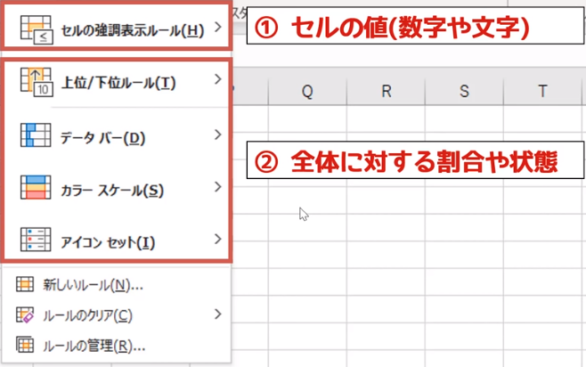
し | 条件付き書式 | ● | セルの状況によってセルの書式を自動的に変化させる仕組み

 |  |  | ● | セルの状況
 |  |  |  | 1. | セルの値(数字、文字、計算結果）
 |  |  |  | 2. | セル範囲の中で 当セルの割合や状態(重複、ユニーク)
 |  |  |  | 3. | 計算式の結果が同じ(True) |  |  |  |  |  |  |  |  | (←) |  | これが一番多い

 |  |  | ● | セルの書式
 |  |  |  | ・ | 表示形式
 |  |  |  | ・ | フォント
 |  |  |  | ・ | 塗りつぶし
 |  |  |  | ・ | 罫線
 |  |  |  | ・ | (など)

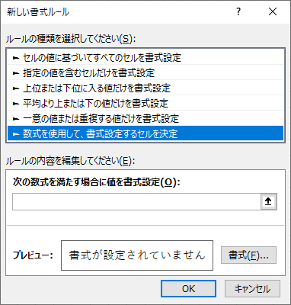

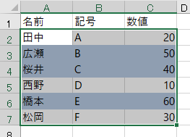
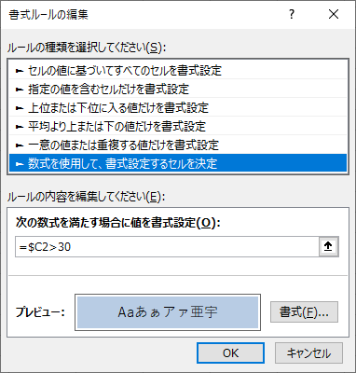
 |  |  | ● | №3.の方法

 |  |  |  | 条件付き書式を設定したいセル範囲を選択し
 |  |  |  | アクティブセルを左上に置く

 |  |  |  | ● | 計算式の入力

 |  |  |  |  | 条件付き書式に指定する計算式は
 |  |  |  |  | アクティブセルに入力し、その計算式を選択範囲全体に
 |  |  |  |  | コピーするイメージ

 |  |  |  |  | (∴) |  | 計算式のセルを表す 行 列 について
 |  |  |  |  |  |  |  | 行は 相対参照($なし) となる |  |  |  |  |  |  |  |  |  | (∵) | 下行にコピーするため
 |  |  |  |  |  |  |  | 列は 絶対参照($あり) となり |  |  |  |  |  |  |  |  |  | (∵) | Ｂ列 Ｃ列のコピーするため

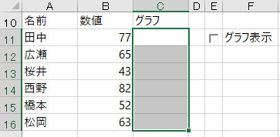
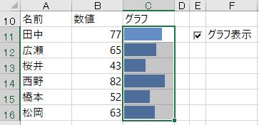
 |  |  | ● | 数値の右側にグラフを表示

 |  |  |  | ● | 数値エリア(B11～B16)をグラフエリア(C11～C16)
 |  |  |  |  | へコピー

 |  |  |  | ● | グラフエリアの表示形式を ｢;;;｣(何も表示しない)
 |  |  |  |  | に設定
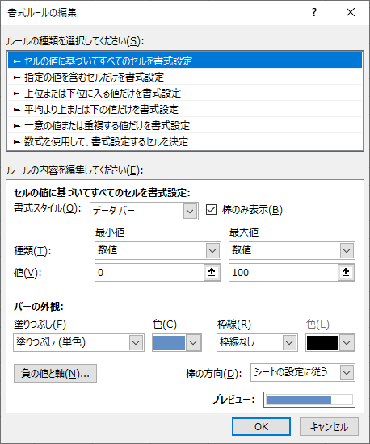
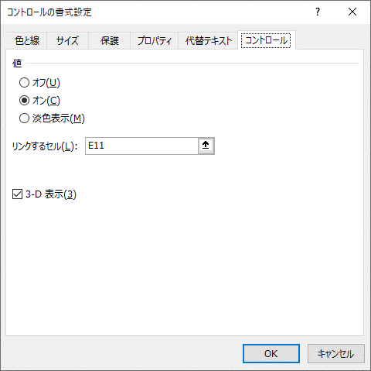
 |  |  |  | ● | グラフを出力する C11～C16 を選択し
 |  |  |  |  | 条件付き書式を データバー で入力

 |  |  |  |  | ● | 最小値 数値 0、最大値 数値 100 と入力すると
 |  |  |  |  |  | 100に対する数値の割合がグラフの長さになる

 |  |  |  |  | ● | ｢棒のみ表示チェックボックス｣は
 |  |  |  |  |  | チェックしなくともよい

 |  |  |  |  |  | (∵) |  | グラフエリアの表示形式を
 |  |  |  |  |  |  |  | ｢;;;｣(何も表示しない) に設定しているため

 |  |  |  | ● | 開発タブ－コントロール－挿入－フォームコントロール
 |  |  |  |  | から チェックボックス E11 にコピー
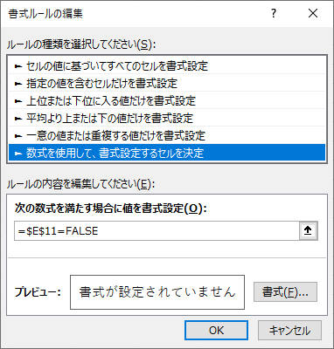
 |  |  |  | ● | ｢リンクするセル｣ を E11 に設定
 |  |  |  |  | (→) |  | セルE11 に 二値(True, False) が入力される

 |  |  |  | ● | E11 の表示形式を ｢;;;｣(何も表示しない) に設定

 |  |  |  |  | (∵) |  | 二値(True, False)は表示しないため

 |  |  |  | ● | グラフを出力する C11～C16 を選択し
 |  |  |  |  | 条件付き書式を 数式を使用して書式設定するセルを決定 で入力

 |  |  |  |  | ● | =$E$11=False と入力し、左記が真のとき 書式は設定しない と指定する

 |  |  |  | ● | 条件付き書式ルールの管理 で、ルール:=$E$11=False が条件を満たすとき
 |  |  |  |  | ｢条件を満たす場合は停止｣チェックをON にする
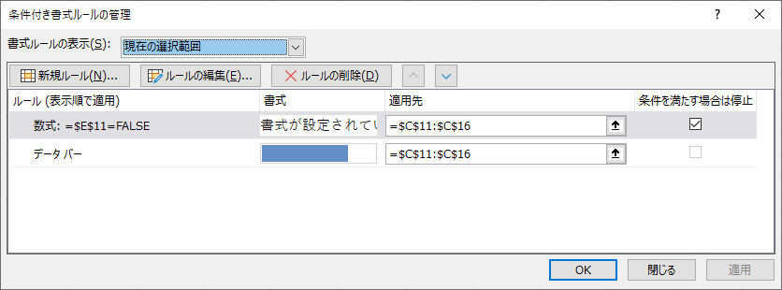
 |  |  |  |  | (→) |  | 当ルールが適用されたとき、それ以降のルールは
 |  |  |  |  |  |  | 停止する という指定

 |  |  |  |  | (→) |  | グラフを表示しないという指定になる

す | スピル | ● | スピルとは数式を入力したセルから結果があふれて隣接したセルにも出力されること

 |  |  | (∴) |  | 数式の結果の複数の値が隣接するセルに自動的に出力されること

 |  |  | (!!!) |  | 複数の値を返す配列数式を該当セル範囲の先頭(左上セル)に入力すると、結果の複数の値が入力したセルからこぼれ出して隣接するセルに出力される

 |  | ● | 従来ならば 配列数式 (【Ctrl】＋【Shift】＋【Enter】)(CSEと呼ばれる) で入力しなければならなかったものが
 |  |  | 数式を【Enter】入力することで 数式の結果データの縦横（行列）の大きさによって、セル範囲に結果が出力される

 |  | ● | 数式の結果が複数の値(配列)を返すものはスピルになる

 |  | ● | スピルは 動的配列数式 とも呼ばれる

 |  | ● | スピル数式を スピルしないexcelで開くと 配列数式 で表示

 |  | ● | 配列数式(CSE) を入力した数式は 新旧(スピルする/しない) どちらのexcelで開いても 配列数式 で表示

 |  | ● | # | ； | スピル範囲演算子

 |  |  | (→) |  | スピル範囲の全体を他の数式で参照する場合は、スピルの数式を入れたセル番地に # を付けて参照する

 |  | ● | (lnk) |  | https://excel-ubara.com/excel1/EXCEL628.html

せ

そ

た

ち

つ

て | TEXT関数 | ● | 数値に表示形式を適用して文字列に変換する関数

 |  |  | =TEXT(値, 表示形式)

 |  | ● | 表示形式は ｢"｣ で囲んで指定する

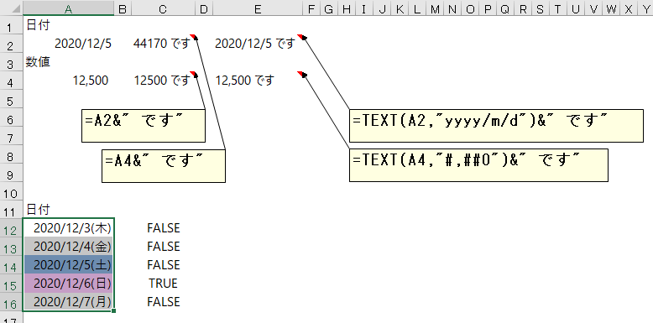
 |  | ● | TEXT関数は以下の用途で使用することが多い

 |  |  | 1. | 表示形式が設定されいている状態で、セルの値を
 |  |  |  | 文字列結合(&)すると、セルの表示形式がはずれてしまう

 |  |  |  | (→) |  | 計算式の中で表示形式が指定可能

 |  |  | 2. | 曜日の判定して、条件付き書式で 土日 に色をつける

 |  |  |  | (!!!) |  | あらかじめ
 |  |  |  |  |  | 条件付き書式を設定したい範囲をセレクトし
 |  |  |  |  |  | アクティブセルその一番左上に置く
 |  |  |  |  |  | (↓)
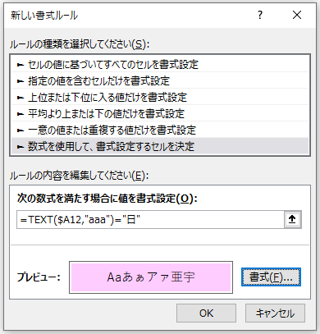
 |  |  |  |  |  | 条件付き書式を設定する
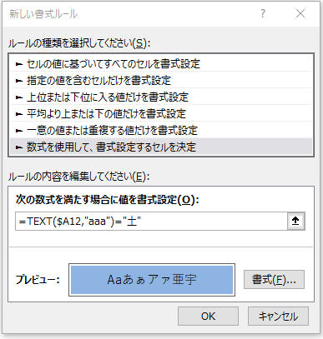

 |  |  | 3. | 数値を文字列に変換する

 |  |  |  | =TEXT(A1,"@")

 |  |  |  | ● | VLOOKUP関数で、検索値が数値、範囲の中のキーが文字列の場合、
 |  |  |  |  | 上記の変換をしなければ「#N/A」エラーとなる

 |  |  |  |  | =VLOOKUP(TEXT(A1,"@"),参照シート!$A:$C,2,FALSE)

 |  |  |  |  | (cf.) |  | 文字列を数値に変換するのは VALUE関数 である

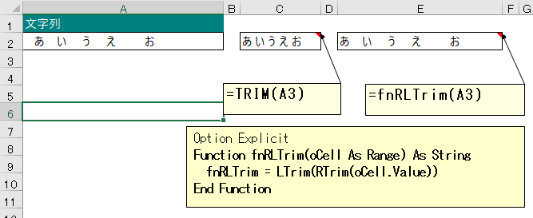
と | TRIM関数 | ● | TRIM関数は 以下の処理を行う

 |  |  | 1. | 文字列の先頭と末尾に入力されている空白文字を削除
 |  |  | 2. | 文字列の途中に連続して入力されている
 |  |  |  | 複数の空白文字を1つにまとめる

 |  | ● | Excel VBA の Ltrim関数、Rtrim関数を使用すると
 |  |  | 文字列の途中に連続する複数の空白文字はそのままとなる

な

に | New キーワード

ぬ

ね

の

は | ハイパーリンク | ● | Excel のパイパーリンク

 |  |  | ① | ハイパーリンク指定のとき #シート名 を指定したら !セル も併せて指定する

 |  |  | ② | シート名に特殊文字が含んでいる場合 ((ex.) ( or ) or +) シート名をシングルコーテーションで囲む

 |  |  | ③ | セルの名前は使用不可

 |  | ● | HYPERLINK関数

 |  |  | 上記 Excel のハイパーリンク①, ②と同様

 |  |  | ③ | セルの名前は使用可能

 |  | ● | Excel 以外 (Outlook) からのハイパーリンク

 |  |  | ● | ハイパーリンク指定のとき #シート名、!セル も使用不可

 |  |  |  | (→) |  | エラーにもならない(指定が無視されている)

 |  |  | ● | ハイパーリンク指定のとき #シート名、!セル も使用可能なのは Excel のみ

ひ | ピボットテーブル

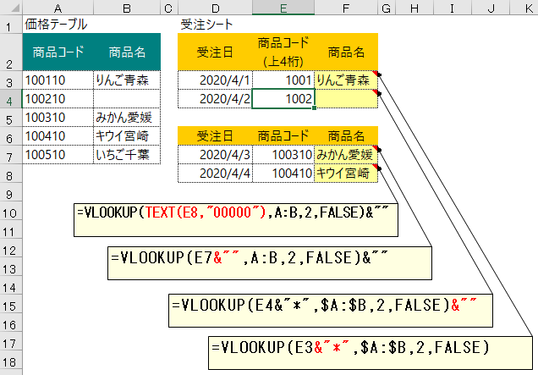
ふ | VLOOKUP関数 | ● | VLOOKUP関数は 検索値 にワイルドカードを使用可能

 |  | ● | 範囲の中で 検索値にヒットした参照セルが空白のとき
 |  |  | VLOOKUP関数は返り値として ｢0｣ を返す

 |  |  | (→) |  | 返り値を｢ブランク｣ したいときは
 |  |  |  |  | VLOOKUP関数全体の最後に ｢&""｣ を追加する

 |  |  | (!!!) |  | & 演算子は演算結果を文字列にする

 |  | ● | 検索値が数値、範囲中の検索用セルが文字列の場合
 |  |  | 検索値を文字列に変換するには２通りある

 |  |  | 1. | 検索値を ｢検索値&""｣ にする

 |  |  |  | (∵) |  | & 演算子は演算結果を文字列にするから

 |  |  | 2. | 検索値をTEXT関数で文字列にする

 |  |  |  | (∵) |  | TEXT関数は文字列に変換する関数であるから

へ

ほ

ま | マウス操作 | ● | マウスのENDモード

 |  |  | セルの下辺でダブルクリックすると、ENDモードで下に行く
 |  |  | セルの上辺でダブルクリックすると、ENDモードで上に行く
 |  |  | セルの右辺でダブルクリックすると、ENDモードで右に行く
 |  |  | セルの左辺でダブルクリックすると、ENDモードで左に行く

 |  | ● | セル範囲を選択し、セル範囲の辺を【Shift】押しながらドラッグすると、挿入したい場所の
 |  |  | ガイドが表示されるので、挿入する場所でドラッグ解除する

 |  |  | (→) |  | セル範囲が移動して、挿入する場所に挿入される

 |  | ● | セル範囲のデータを消去する

 |  |  | ● | セル範囲のフィルハンドルを内側(上or左)にドラッグすると、データを消去できる

 |  |  |  | (→) |  | セル範囲のフィルハンドルを上にドラッグすると、セル範囲の行データが消去する
 |  |  |  | (→) |  | セル範囲のフィルハンドルを左にドラッグすると、セル範囲の列データが消去する

 |  |  |  |  |  | (onc) |  | 上記の場合、セルの書式は消えずに残る

 |  |  |  |  |  | (cf.) |  | セルの書式もクリアしたい場合【Ctrl】押しながらフィルハンドルを内側にドラッグすると
 |  |  |  |  |  |  |  | セルの書式もクリアされる

 |  |  | ● | セル範囲と行と同じブランク行、またはセル範囲の列と同じブランク列のフィルハンドルを
 |  |  |  | 消去したいセル範囲にドラッグすると、データを消去できる

 |  | ● | セル範囲の値を移動

 |  |  | セル範囲を選択し、セル範囲の辺をドラッグして、移動するセルでドラッグ解除する

 |  |  | (cf.) |  | セル範囲の値をコピーする場合、ドラッグ解除する直前で【Ctrl】を押下する

ま | MATCH関数 | ● | 検索文字列をキーとして 指定した範囲で検索し、存在した場合 指定範囲内の位置を返す

 |  |  | =MATCH(検索値,検索範囲,[照合の種類]) |  |  |  |  |  |  |  |  |  |  |  |  |  |  | 照合の種類： |  | 1 | 以下 |  | (省略値) |  | 検索範囲を降順に並べ替える必要あり
 |  |  |  |  |  |  |  |  |  |  |  |  |  |  |  |  |  |  |  | 0 | 完全一致
 |  |  |  |  |  |  |  |  |  |  |  |  |  |  |  |  |  |  |  | -1 | 以上 |  |  |  | 検索範囲を昇順に並べ替える必要あり

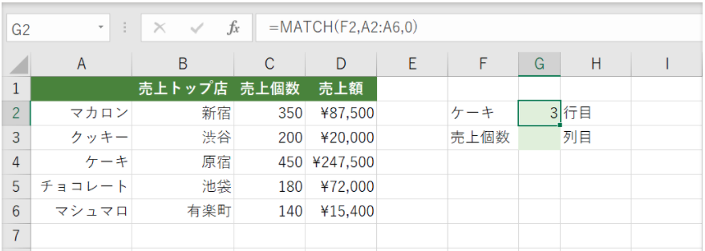
 |  | ● | 検索値を行方向に検索

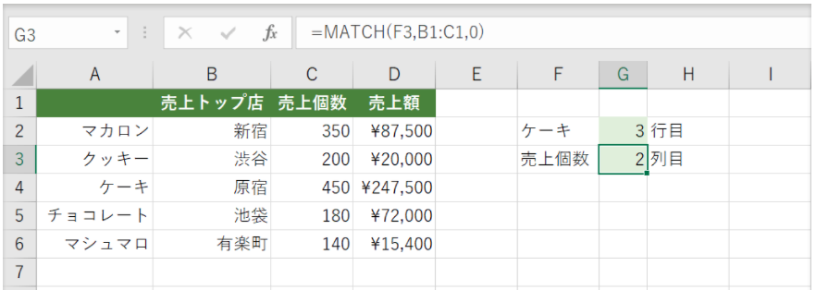
 |  | ● | 検索値を列方向に検索

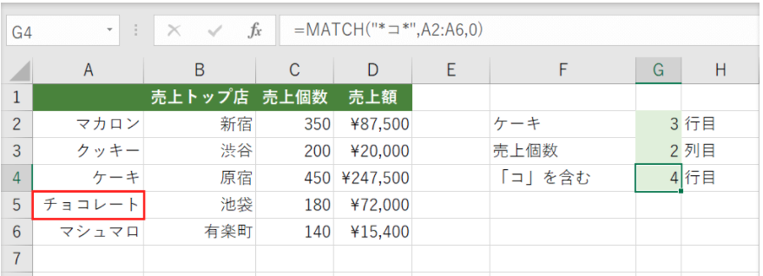
 |  | ● | ワイルドカードを使用した検索値も可能

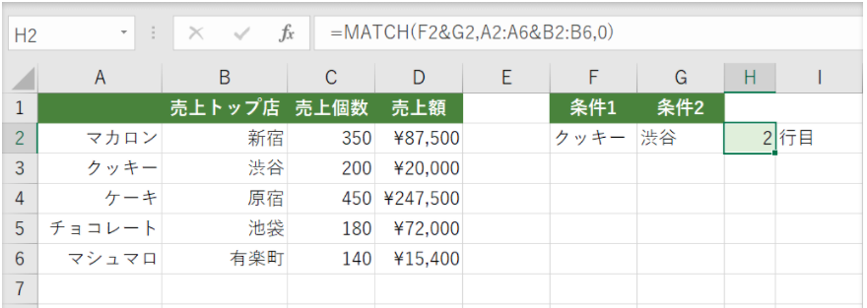
 |  | ● | 複数条件の検索値で検索

 |  |  |  |  |  |  |  |  |  |  |  |  |  |  |  |  |  |  |  |  |  | ｢=MATCH(F2&G2,A2:A6&B2:B6,0)｣ と入力

 |  |  |  |  |  |  | 範囲指定はこちらの方が実用的 |  |  |  |  |  |  |  |  |  | ●

 |  |  |  |  |  |  |  |  |  |  |  |  |  |  |  |  |  |  |  |  |  | ｢=MATCH(F2&G2,A:A&B:B,0)｣ と入力

み

む

め

も | 文字列の取得 | ● | 文字列中のシンボル名(以下の場合｢WK-｣で始まる) を取得

 |  |  | =IFERROR(MID(B5,SEARCH("WK-",B5),SEARCH(" ",B5,SEARCH("WK-",B5))-SEARCH("WK-",B5)),"")

 |  |  |  |  |  |  |  |  | ｢WK-｣の開始位置 |  |  |  | 文字数[ブランクの開始位置(｢WK-｣の開始位置以降で検索)－｢WK-｣の開始位置

 |  | ● | シンボル名の項目番号(シンボル名の先頭に付与) を取得して ｢項目nn△｣ を作成

 |  |  | ="項目" & MID(TRIM(B5),1,SEARCH(" ",TRIM(B5))-1) & " "

や

ゆ

よ

ら

り

る

れ

ろ

わ

TRIM関数
文字列
あ い う え お | あ い う え お | あ い う え お

Option Explicit
Function fnRLTrim(oCell As Range) As String
fnRLTrim = LTrim(RTrim(oCell.Value))
End Function

